Hoja1
CAJA DE SALUD DE LA BANCA PRIVADA
REGIONAL LA PAZ
ESPECIFICACIONES DE REQUERIMIENTO DE EQUIPOS MEDICOS HOSPITALARIOS

N° | CANTIDAD | UNIDAD | PRODUCTO
2 | 1 | PIEZA | PANTOSCOPIO DE PARED
 | ESPECIFICACIONES TECNICAS: |  |  | OFERTA (Manifestar aceptacion o expresamente las condiciones de su oferta con referencia a cada requerimiento) | PARA SER LLENADO POR LA C.S.B.P.
 | CARACTERISTICAS SOLICITADAS |  |  |  | CUMPLE | NO CUMPLE
 | 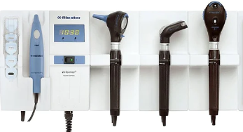
 | MARCA: ESPECIFICAR POR EL PROPONENTE
 | MODELO: ESPECIFICAR POR EL PROPONENTE
 | PROCEDENCIA: A ESPECIFICAR POR EL PROPONENTE
 | DISPOSITIVO PARA FIJACION EN PARED PARA LA EXPLORACION FISICA DEL PACIENTE
 | CARACTERÍSTICAS DE LOS COMPONENTES DEL SET: MANGO: UNIVERSAL, ADAPTABLE A LOS DIFERENTES EQUIPOS DEL SET. OTOSCOPIO: CON POSIBILIDAD DE OTOSCOPIA NENUMÁTICA, CON LUPA (MÍNIMO 3X). OFTALMOSCOPIO: RUEDA DE DIAFRAGMA CON 5 DIAFRAGMAS Y ESTRELLA DE FIJACIÓN. CON FILTRO VERDE. DIOPTRIAS DE -35D HASTA +40D CON PASOS DE 1D. CARCASA DE PROTECCIÓN ANTIPOLVO Y ANTIHUMEDAD. ESPÉCULO NASAL: REGULABLE, DE ESTRUCTURA METÁLICA. DE FÁCIL LIMPIEZA Y DESINFECCIÓN. ESTERILIZABLE. ESPEJOS LARÍNGEOS: DE ESTRUCTURA METÁLICA, CURVOS. DE FÁCIL LIMPIEZA Y DESINFECCIÓN. ESTERILIZABLE.
 | FARINGOSCOPIO CON ILUMINACION CON PORTA ABATE LENGUAS
 | CONEXIÓN Y RECONEXION AUTOMATICA DE LOS MANGOS AL EXTRAERLOS O INTRODUCIRLOS EN EL SOPORTE.
 | ACCESORIOS POR CADA PIEZA:
 | CON TODOS LOS ELEMENTOS NECESARIOS PARA LA FIJACION EN LA PARED Y PARA LA ALIMENTACION ELECTRICA, 1 JUEGO DE 4 ESPECULOS PARA EL OTOSCOPIO REUSABLES, LAMPARA DE REPUESTO POR CADA TIPO CABEZAL
 | CONSUMIBLES:
 | 100 ABATELENGUAS DESECHABLES,
 | SUMINISTRO DE ENERGIA:
 | DISPOSITIVO ADECUADO PARA RED ELECTRICA MONOFASICA, 220 V, 50 HZ, PLACA ENCHUFE TIPO NEMA
 | DOCUMENTACION:
 | CATALOGO: CON LA PROPUESTA DE PREFERENCIA EN ESPAÑOL CON DATOS TECNICOS E IMAGEN DEL DISPOSITIVO OFERTADO QUE PERMITAN VERIFICAR LAS ESPECIFICACIONES TECNICAS, MANUAL O GUIA DE USO: AL MOMENTO DE LA ENTREGA ORIGINAL IMPRESO, DE NO ESTAR EN ESPAÑOL COMO MINIMO UNA GUIA DE USO EN ESPAÑOL ELABORADA POR EL PROVEEDOR
 | GARANTIA COMERCIAL:
 | GARANTIA DE 1 AÑO O SUPERIOR deberá presentar un Certificado de Garantía Comercial adjunta a la propuesta
 | PLAZO DE ENTREGA
 | EL TIEMPO DE ENTREGA NO PODRA SUPERAR LOS 15 DIAS HABILES A PARTIR DE LA ADJUDICACION FORMAL
3 | CANTIDAD | UNIDAD | PRODUCTO
 | 1 | PIEZA | PHMETRO DIGITAL
 | ESPECIFICACIONES TECNICAS: |  |  | OFERTA (Manifestar aceptacion o expresamente las condiciones de su oferta con referencia a cada requerimiento) | PARA SER LLENADO POR LA C.S.B.P.
 | CARACTERISTICAS SOLICITADAS |  |  |  | CUMPLE | NO CUMPLE
 | 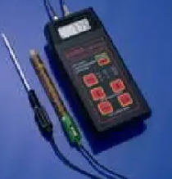
 | MARCA: ESPECIFICAR POR EL PROPONENTE
 | MODELO: ESPECIFICAR POR EL PROPONENTE
 | PROCEDENCIA: A ESPECIFICAR POR EL PROPONENTE
 | RANGO pH: 0,00 a 14,00 RANGO °C: 0,0 a 100.0 1 DIMENSIONES : 185X82 X 45 mm PESO : 520g RESOLUCIÓN pH: 0,01 RESOLUCIÓN °C: 0,1 TIPO Y (VIDA DE BATERIA: 9V X 100 HORAS DE USO CONTINUO CALIBRACIÓN DEL PH: EN DOS PUNTOS AUTOMATICOS CON SOLUCIONES ESTANDAR: 7,01, 4,01 o 10,01 TEMPERATURA DE COMPENSACIÓN: 0 A 100°C ELECTRODO: HI 1230B, DOBLE FUNCIÓN.ELECTRODO CON GEL BNC Y UN METRO DE CABLE INCLUIDO
 | COMPONENTES DEL EQUIPO
 | 1. ELECTRODO DE PH COMBINADO DOBLE UNION , INTERIOR GEL CON BNC Y 1M CABLE 2.SONDA DE TEMPERATURA. 3. BATERIA DE 9V DE USO CONTINUO 100 HORAS.
 | DOCUMENTACION:
 | CATALOGO: CON LA PROPUESTA DE PREFERENCIA EN ESPAÑOL CON DATOS TECNICOS E IMAGEN DEL DISPOSITIVO OFERTADO QUE PERMITAN VERIFICAR LAS ESPECIFICACIONES TECNICAS, MANUAL O GUIA DE USO: AL MOMENTO DE LA ENTREGA ORIGINAL IMPRESO, DE NO ESTAR EN ESPAÑOL COMO MINIMO UNA GUIA DE USO EN ESPAÑOL ELABORADA POR EL PROVEEDOR
 | GARANTIA COMERCIAL:
 | GARANTIA DE 1 AÑO O SUPERIOR deberá presentar un Certificado de Garantía Comercial adjunta a la propuesta
 | PLAZO DE ENTREGA
 | EL TIEMPO DE ENTREGA NO PODRA SUPERAR LOS 15 DIAS HABILES A PARTIR DE LA ADJUDICACION FORMAL
N° | CANTIDAD | UNIDAD | PRODUCTO
4 | 1 | PIEZA | NEGATOSCOPIO DE DOS CUERPOS
 | ESPECIFICACIONES TECNICAS: |  |  | OFERTA (Manifestar aceptacion o expresamente las condiciones de su oferta con referencia a cada requerimiento) | PARA SER LLENADO POR LA C.S.B.P.
 | CARACTERISTICAS SOLICITADAS |  |  |  | CUMPLE | NO CUMPLE
 | 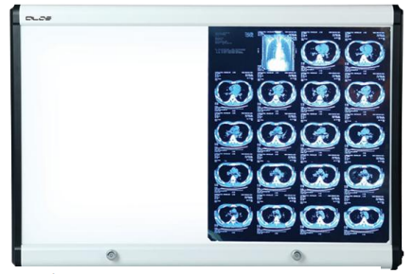
 | MARCA: ESPECIFICAR POR EL PROPONENTE
 | MODELO: ESPECIFICAR POR EL PROPONENTE
 | PROCEDENCIA: A ESPECIFICAR POR EL PROPONENTE
 | DIMENSIONES
 | ANCHO 111 cm X ALTO 512 cm X PROFUNDIDAD 3,9 cm
 | ELECTRICIDAD
 | VOLTAGE DE ENTRADA : 100 - 240 VAC 50/60 Hz
 | FUENTE DE LUZ
 | LUMINANCIA:7.000 - 12.000 lux (ATENUACION CONTINUA) /m 2,300-4,000 CD /m VIDA UTIL DEL LED 50.000 HORAS , MONTAGE EN PARED
 | DOCUMENTACION:
 | CATALOGO: CON LA PROPUESTA DE PREFERENCIA EN ESPAÑOL CON DATOS TECNICOS E IMAGEN DEL DISPOSITIVO OFERTADO QUE PERMITAN VERIFICAR LAS ESPECIFICACIONES TECNICAS, MANUAL O GUIA DE USO: AL MOMENTO DE LA ENTREGA ORIGINAL IMPRESO, DE NO ESTAR EN ESPAÑOL COMO MINIMO UNA GUIA DE USO EN ESPAÑOL ELABORADA POR EL PROVEEDOR
 | GARANTIA COMERCIAL:
 | GARANTIA DE 1 AÑO O SUPERIOR deberá presentar un Certificado de Garantía Comercial adjunta a la propuesta
 | PLAZO DE ENTREGA
 | EL TIEMPO DE ENTREGA NO PODRA SUPERAR LOS 15 DIAS HABILES A PARTIR DE LA ADJUDICACION FORMAL
N° | CANTIDAD | UNIDAD | PRODUCTO
5 | 1 | PIEZA | BALANZA DIGITAL PARA RECIEN NACIDOS
 | ESPECIFICACIONES TECNICAS: |  |  | OFERTA (Manifestar aceptacion o expresamente las condiciones de su oferta con referencia a cada requerimiento) | PARA SER LLENADO POR LA C.S.B.P.
 | CARACTERISTICAS SOLICITADAS |  |  |  | CUMPLE | NO CUMPLE
 | 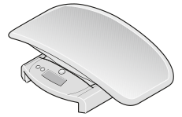
 | MARCA: ESPECIFICAR POR EL PROPONENTE
 | MODELO: ESPECIFICAR POR EL PROPONENTE
 | PROCEDENCIA: A ESPECIFICAR POR EL PROPONENTE
 | Datos técnicos Capacidad:20 kg, 44 lbs Graduación (g): 0 kg a 20 kg Alimentación:Batería Dimensiones Charola (533 x 241 x 89 mm); Plataforma (348 x 175 x 280 mm) Peso neto:2,3 kg Funciones: hold, auto-hold, tara
 | ACCESORIOS POR CADA PIEZA:
 | CON TODOS LOS ELEMENTOS NECESARIOS PARA SU FUNCIONAMIENTO
 | DOCUMENTACION:
 | CATALOGO: CON LA PROPUESTA DE PREFERENCIA EN ESPAÑOL CON DATOS TECNICOS E IMAGEN DEL DISPOSITIVO OFERTADO QUE PERMITAN VERIFICAR LAS ESPECIFICACIONES TECNICAS, MANUAL O GUIA DE USO: AL MOMENTO DE LA ENTREGA ORIGINAL IMPRESO, DE NO ESTAR EN ESPAÑOL COMO MINIMO UNA GUIA DE USO EN ESPAÑOL ELABORADA POR EL PROVEEDOR
 | GARANTIA COMERCIAL:
 | GARANTIA DE 1 AÑO O SUPERIOR deberá presentar un Certificado de Garantía Comercial adjunta a la propuesta
 | PLAZO DE ENTREGA
 | EL TIEMPO DE ENTREGA NO PODRA SUPERAR LOS 15 DIAS HABILES A PARTIR DE LA ADJUDICACION FORMAL
N° | CANTIDAD | UNIDAD | PRODUCTO
6 | 1 | PIEZA | PODOSCOPIO
 | ESPECIFICACIONES TECNICAS: |  |  | OFERTA (Manifestar aceptacion o expresamente las condiciones de su oferta con referencia a cada requerimiento) | PARA SER LLENADO POR LA C.S.B.P.
 | CARACTERISTICAS SOLICITADAS |  |  |  | CUMPLE | NO CUMPLE
 | 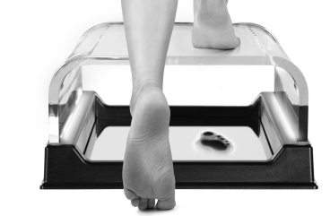
 | MARCA: ESPECIFICAR POR EL PROPONENTE
 | MODELO: ESPECIFICAR POR EL PROPONENTE
 | PROCEDENCIA: A ESPECIFICAR POR EL PROPONENTE
 | ESTRUCTURA: METACRILATO TRANSPARENTE.
 | FRECUENCIA : 220 / 240 VAC
 | POTENCIA: 7,5 VA
 | SURGENTE LUMINOSA: 520 nm
 | CONDICION AMBIENTAL DE FUNCIONAMIENTO: TEMPERATURA DE -10°C a 40°C HUMEDAD DE 20% a 85%
 | ACCESORIOS POR CADA PIEZA:
 | CON TODOS LOS ELEMENTOS NECESARIOS PARA SU FUNCIONAMIENTO
 | DOCUMENTACION:
 | CATALOGO: CON LA PROPUESTA DE PREFERENCIA EN ESPAÑOL CON DATOS TECNICOS E IMAGEN DEL DISPOSITIVO OFERTADO QUE PERMITAN VERIFICAR LAS ESPECIFICACIONES TECNICAS, MANUAL O GUIA DE USO: AL MOMENTO DE LA ENTREGA ORIGINAL IMPRESO, DE NO ESTAR EN ESPAÑOL COMO MINIMO UNA GUIA DE USO EN ESPAÑOL ELABORADA POR EL PROVEEDOR
 | GARANTIA COMERCIAL:
 | GARANTIA DE 1 AÑO O SUPERIOR deberá presentar un Certificado de Garantía Comercial adjunta a la propuesta
 | PLAZO DE ENTREGA
 | EL TIEMPO DE ENTREGA NO PODRA SUPERAR LOS 15 DIAS HABILES A PARTIR DE LA ADJUDICACION FORMAL
N° | CANTIDAD | UNIDAD | PRODUCTO
7 | 3 | PIEZAS | LAMPARA DE EXPLORACION
 | ESPECIFICACIONES TECNICAS: |  |  | OFERTA (Manifestar aceptacion o expresamente las condiciones de su oferta con referencia a cada requerimiento) | PARA SER LLENADO POR LA C.S.B.P.
 | CARACTERISTICAS SOLICITADAS |  |  |  | CUMPLE | NO CUMPLE

 | MARCA: ESPECIFICAR POR EL PROPONENTE
 | MODELO: ESPECIFICAR POR EL PROPONENTE
 | PROCEDENCIA: A ESPECIFICAR POR EL PROPONENTE
 | Diseño de Tecnologia óptica profesional
 | Enfoque uniforme
 | Pequeño y portatil, se puede doblar en cualquier angulo
 | Intensidad de luz ajustable
 | VOLTAJEe: 95-245 VAC 50/60 Hz
 | POTENCIA: 15 W
 | LUZ: Led
 | VIDA UTIL DEL BULBO: 50.000 Hrs
 | TEMPERATURA DE COLOR: 5000 +- 10%
 | DIAMETRO FOCAL: 15-250 mm
 | INTENSIDAD DE LUZ: 200000 - 650000 lux
 | AJUSTE DE TAMAÑO SPOT:
 | AJUSTE DE BRILLO:
 | Certificaciones: ISO 9001, ISO 13485, CE
 | GARANTIA COMERCIAL:
 | GARANTIA DE 1 AÑO O SUPERIOR deberá presentar un Certificado de Garantía Comercial adjunta a la propuesta
 | PLAZO DE ENTREGA
 | EL TIEMPO DE ENTREGA NO PODRA SUPERAR LOS 15 DIAS HABILES A PARTIR DE LA ADJUDICACION FORMAL
N° | CANTIDAD | UNIDAD | PRODUCTO
9 | 1 | PIEZAS | BALANZA CON TALLIMETRO DIGITAL
 | ESPECIFICACIONES TECNICAS: |  |  | OFERTA (Manifestar aceptacion o expresamente las condiciones de su oferta con referencia a cada requerimiento) | PARA SER LLENADO POR LA C.S.B.P.
 | CARACTERISTICAS SOLICITADAS |  |  |  | CUMPLE | NO CUMPLE

 | MARCA: ESPECIFICAR POR EL PROPONENTE
 | MODELO: ESPECIFICAR POR EL PROPONENTE
 | PROCEDENCIA: A ESPECIFICAR POR EL PROPONENTE
 | CAPACIDAD DE 200KG O SUPERIOR
 | ALIMENTACION BATERIA Y/O RED ELECTRICA
 | DESCONEXCION AUTOMATICA
 | CONMUTACION DE KG/LBS O MEJOR
 | FUNCION DE TARA
 | FUNCION HOLD
 | FUCIONES OPCIONALES
 | CONTROL DE INDICE DE MASA CORPORAL (OPCIONAL)
 | TRANSMISION DE INFORMACION POR SISTEMA INALAMBRICO O CONEXIÓN LAN (OPCIONAL)
 | ACCESORIOS
 | MANUAL DE USUARIO
 | GARANTIA COMERCIAL:
 | GARANTIA DE 1 AÑO O SUPERIOR deberá presentar un Certificado de Garantía Comercial adjunta a la propuesta
 | PLAZO DE ENTREGA
 | EL TIEMPO DE ENTREGA NO PODRA SUPERAR LOS 15 DIAS HABILES A PARTIR DE LA ADJUDICACION FORMAL
N° | CANTIDAD | UNIDAD | PRODUCTO
10 | 2 | PIEZAS | BALANZA MADRE NIÑO
 | ESPECIFICACIONES TECNICAS: |  |  | OFERTA (Manifestar aceptacion o expresamente las condiciones de su oferta con referencia a cada requerimiento) | PARA SER LLENADO POR LA C.S.B.P.
 | CARACTERISTICAS SOLICITADAS |  |  |  | CUMPLE | NO CUMPLE
 | 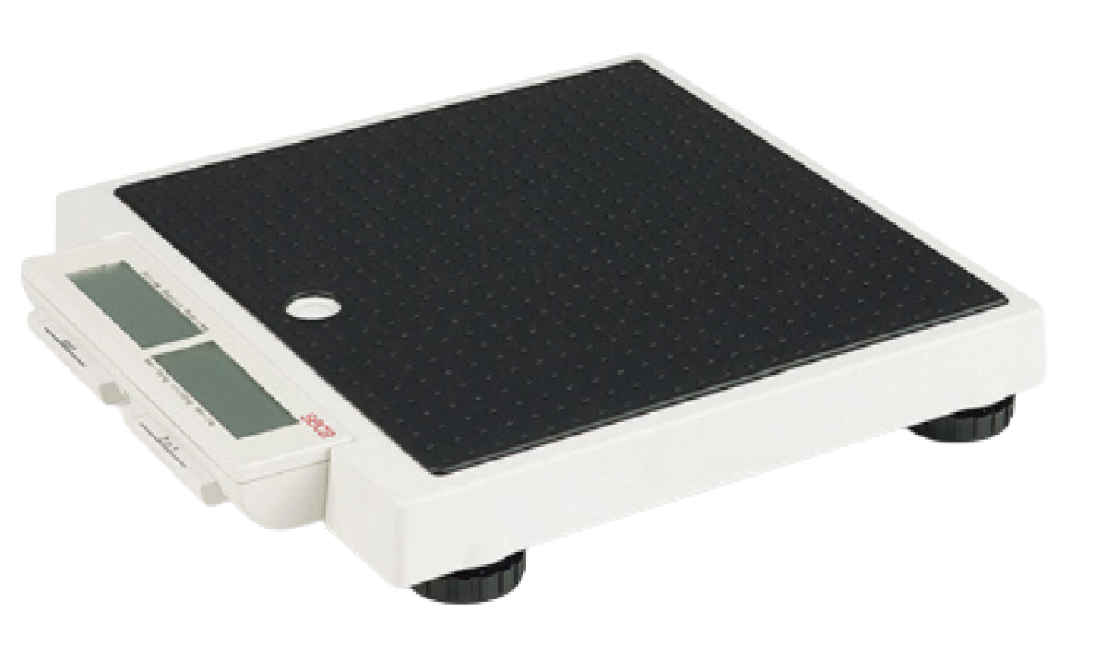
 | MARCA: ESPECIFICAR POR EL PROPONENTE
 | MODELO: ESPECIFICAR POR EL PROPONENTE
 | PROCEDENCIA: A ESPECIFICAR POR EL PROPONENTE
 | CAPACIDAD DE 200 KG O SUPERIOR
 | FUENTE DE ALIMENTACION POR FUENTE DC, BATERIAS O PILAS
 | FUNCION AUTOHOLD
 | FUNCION MADRE/BEBE
 | CONMUTACION DE KG/LBS O MEJOR
 | APAGADO AUTOMATICO
 | GARANTIA COMERCIAL:
 | GARANTIA DE 1 AÑO O SUPERIOR deberá presentar un Certificado de Garantía Comercial adjunta a la propuesta
 | PLAZO DE ENTREGA
 | EL TIEMPO DE ENTREGA NO PODRA SUPERAR LOS 15 DIAS HABILES A PARTIR DE LA ADJUDICACION FORMAL
N° | CANTIDAD | UNIDAD | PRODUCTO
12 | 3 | PIEZAS | LAMPARA DE LUZ HALOGENA
 | ESPECIFICACIONES TECNICAS: |  |  | OFERTA (Manifestar aceptacion o expresamente las condiciones de su oferta con referencia a cada requerimiento) | PARA SER LLENADO POR LA C.S.B.P.
 | CARACTERISTICAS SOLICITADAS |  |  |  | CUMPLE | NO CUMPLE
 | 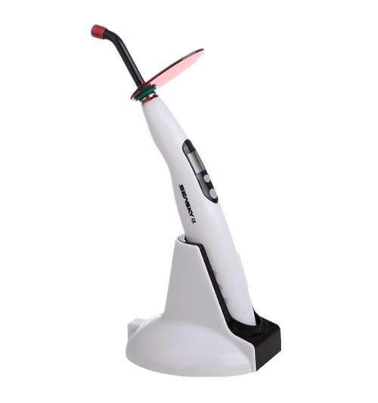
 | MARCA: ESPECIFICAR POR EL PROPONENTE
 | MODELO: ESPECIFICAR POR EL PROPONENTE
 | PROCEDENCIA: A ESPECIFICAR POR EL PROPONENTE
 | *LA LÁMPARA DEBE SER TIPO LED O MEJOR TECNOLOGÍA
 | * POTENCIA DE 1200mW/CM2 O MEJOR
 | * HAZ UNIFORME, FUERTE PENETRABILIDAD
 | * INTERVALOS DE TIEMPO 5-10-15 O MEJOR
 | * FUNCIONES 2 O MAS FUNCIONES
 | * BATERIA DE LITIO RECARGABLE, DE CAPACIDAD DE 1800 mAh o MEJOR
 | * ADATADOR CARGA DE NRTADA 100 - 240 VaC 50HZ
 | * LONGITUD DE ONDA 385NM - 450 NM O MEJOR
 | GARANTIA COMERCIAL:
 | GARANTIA DE 1 AÑO O SUPERIOR deberá presentar un Certificado de Garantía Comercial adjunta a la propuesta
 | PLAZO DE ENTREGA
 | EL TIEMPO DE ENTREGA NO PODRA SUPERAR LOS 15 DIAS HABILES A PARTIR DE LA ADJUDICACION FORMAL
N° | CANTIDAD | UNIDAD | PRODUCTO
13 | 1 | PIEZA | LOCALIZADOR DE APICE
 | ESPECIFICACIONES TECNICAS: |  |  | OFERTA (Manifestar aceptacion o expresamente las condiciones de su oferta con referencia a cada requerimiento) | PARA SER LLENADO POR LA C.S.B.P.
 | CARACTERISTICAS SOLICITADAS |  |  |  | CUMPLE | NO CUMPLE
 | 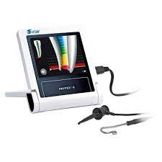
 | MARCA: ESPECIFICAR POR EL PROPONENTE
 | MODELO: ESPECIFICAR POR EL PROPONENTE
 | PROCEDENCIA: A ESPECIFICAR POR EL PROPONENTE
 | LOCALIZADOR DE APICE CON ALTA PRECISION
 | COMPACTO Y LIGERO
 | CALIBRACION AUTOMATICA
 | PANTALLA LCD O MEJOR
 | ALIMENTACION PILAS/BATERIA Y/O RED ELECTRICA
 | ACCESORIOS
 | SONDA
 | PORTALIMAS
 | O MEJOR
 | GARANTIA COMERCIAL:
 | GARANTIA DE 1 AÑO O SUPERIOR deberá presentar un Certificado de Garantía Comercial adjunta a la propuesta
 | PLAZO DE ENTREGA
 | EL TIEMPO DE ENTREGA NO PODRA SUPERAR LOS 15 DIAS HABILES A PARTIR DE LA ADJUDICACION FORMAL
II | RECEPCION
2.1 | LA ENTREGA SERA ALMACENES DE LA C.S.B.P. Regional La Paz, PREVIA COORDINACION CON ENCARGADO DE ACTIVOS FIJOS Y/O ALMACENES

